상품제안서
60무지개14K | 상품코드: F08842

 |  |  |  |  |  |  | 02-412-0044 | www.easy1.co.kr
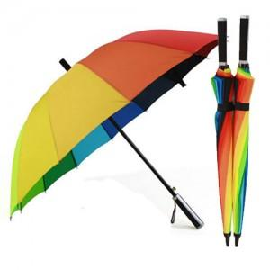 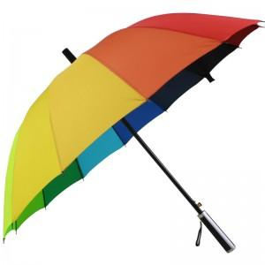 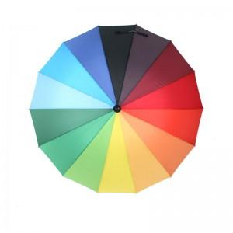

【상세/제작정보】

【인쇄/포장옵션】 | 실크 / 포장불가능

【공급단가】 | 수량 | 100~ | 300~ | 500~ | 1,000~ | 2,000~
*VAT별도 | 단가 | 5,400원 | 5,200원 | 5,000원 | 4,800원 | 4,680원

【상품 URL】 | https://dev.easy1.co.kr:443/src/goods_detail.php?gdno=8842

